讲解
运营数据分析：交易数据分析
【任务要求】
评估商品作为店铺活动款主要考虑的因素有商品支付转化率、加购转化率指标，具体优先参考支付转化率并取最大值、其次参考加购转化率并取最大值。
1、分析变形金刚玩具大黄蜂玩具的加购转化率，需要计算加购转化率
2、店铺内哪3款玩具最合适参与618大促活动

【知识要点】

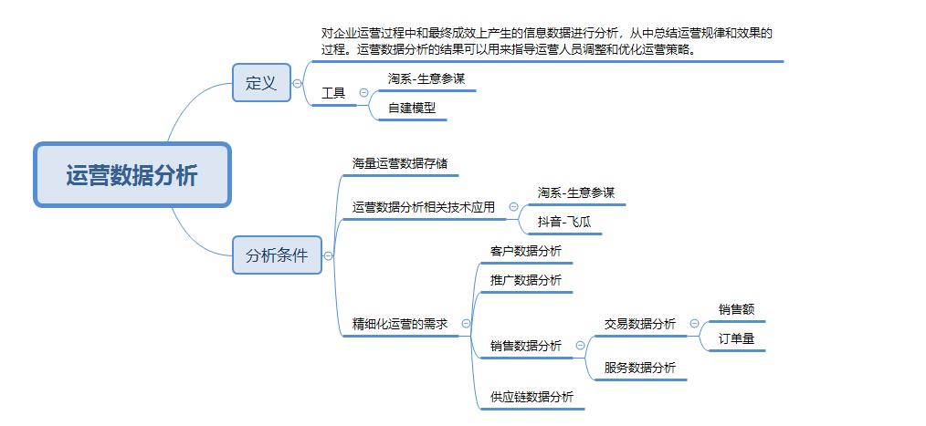

加购转化率公式=加购人数/访客数

【操作讲解】
（1）变形金刚玩具大黄蜂玩具的加购转化率是（ ）。
1、新增一列“加购转化率”

2：进行计算：加购转化率公式=加购人数/访客数

3、向下填充数据
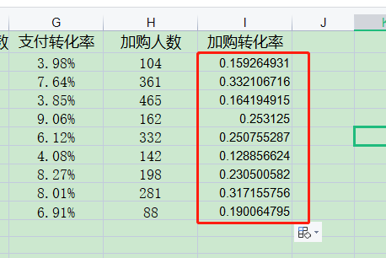

4、选中数据，右击，设置单元格格式，选择百分比
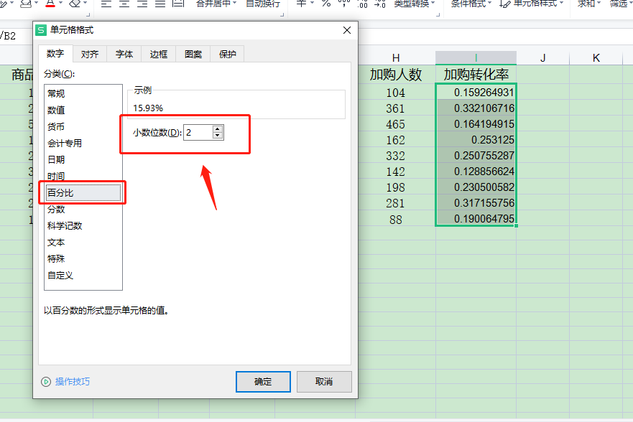

5、分析数据作答

2、店铺内哪3款玩具最合适参与618大促活动（ ）。
1、对数据进行排序，选择降序
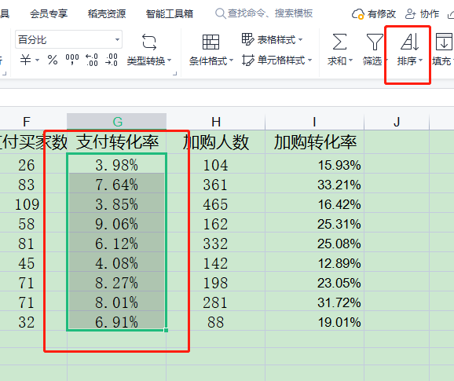

2、分析数据作答

